Hoja1
CASAS DE 1 Y 2 PISOS

Cimentación | No puede haber elmentos de cimentación sueltos, todo debe se continuo
 | Debe existir una viga de cimentación para cada muro estructural
 | 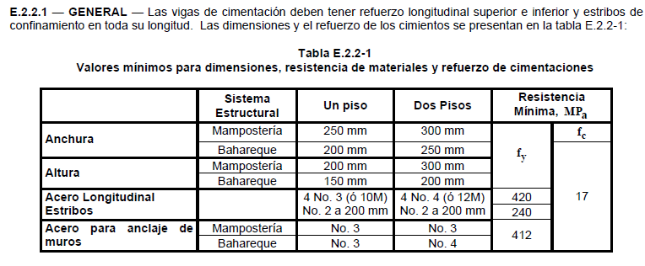

 | Pendientes > 20% se debe garantizar la estabilidad de la cimentación (pilares)
 | Nivel inferior de la viga de cimentación deberá estar mínimo a 0,5m por debajo del nivel de acabado de piso
Sobrecimientos | Las vigas de cimentación deben llevar un sobrecimiento que sobresalga minimo 0,08m
Espesor de muros | Para muros estructurales la distancia vertical entre diafragmas no puede superar 25 veces el espesor del muro
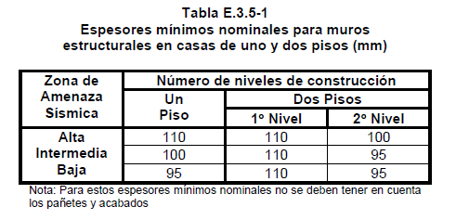

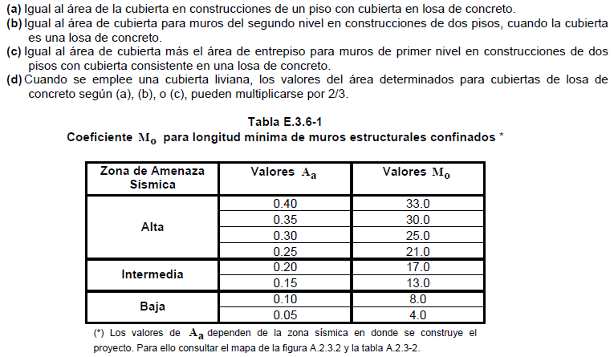
 | Lmin | 141.66666667
 | Mo | 17
 | t | 0.12
 | Ap | 1

 | Muro | Longitud | b | B | Lm*b
 | 1 | 6.62 | 22.52 | 22.52 | 149.0824
 | 2 | 2.58 | 18.4 |  | 47.472
 | 3 | 3.42 | 9.29 |  | 31.7718
 | 4 | 1.12 | 11.72 |  | 13.1264
 | 5 | 3.92 | 8 |  | 31.36
 | 6 | 3.43 | 4.42 |  | 15.1606
 | 7 | 3.12 | 14.02 |  | 43.7424
 | 8 | 3.12 | 10.23 |  | 31.9176
 | 9 | 2.2 | 8.05 |  | 17.71
 | 10 | 3.12 | 6.72 |  | 20.9664
 | 11 | 9.6 | 0.3 |  | 2.88
 | 12 |  |  |  | 0
 | 13 |  |  |  | 0
 |  | 42.25 |  |  | 405.1896 | 0.20383154487

 | Muro | Longitud | b | B | Lm*b
 | 1 | 22.52 | 9.6 | 9.6 | 216.192
 | 2 | 12.41 | 6.61 |  | 82.0301
 | 3 | 3.73 | 6.61 |  | 24.6553
 | 4 | 6.41 | 5.48 |  | 35.1268
 | 5 | 2.24 | 3.18 |  | 7.1232
 | 6 | 4.18 | 2.06 |  | 8.6108
 | 7 | 7.45 | 2.06 |  | 15.347
 | 8 | 22.08 | 0 |  | 0
 | 9 |  |  |  | 0
 | 10 |  |  |  | 0
 | 11 |  |  |  | 0
 | 12 |  |  |  | 0
 |  | 81.02 |  |  | 389.0852 | 0.020590080639

